Kom.reitings
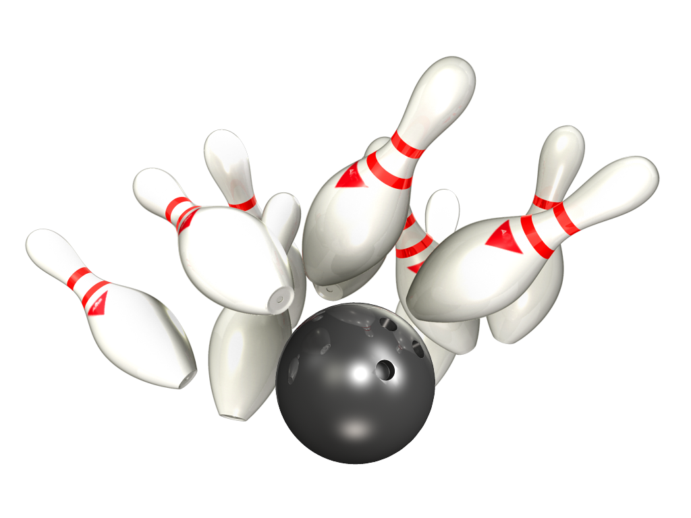
14. Amatieru Līga

Platinum – Gold
09.- 11.03.2020 - 3 aplis 7 tūre

Rezultāti PLATINUM |  |  |  |  |  |  | Rezultāti GOLD

Vieta | Komanda | Punkti 3 aplis | Par summu 3 aplis | Punkti 3 aplis kopā | Ieskaites punkti 3 aplis | Kom-as vidējais 3 aplis | Vieta | Komanda | Punkti 3 aplis | Par summu 3 aplis | Punkti 3 aplis kopā | Ieskaites punkti 3 aplis | Kom-as vidējais 3 aplis
1 | RR Dziednieks | 42 | 10 | 52 | 14833 | 206.01 | 1 | Pandora | 34 | 10 | 44 | 15006 | 178.64
2 | BASK APS | 30 | 8 | 38 | 13570 | 188.47 | 2 | NB-1 | 34 | 8 | 42 | 14333 | 170.63
3 | Ten Pin | 28 | 8 | 36 | 14058 | 195.25 | 3 | Returned | 30 | 10 | 40 | 14292 | 170.14
4 | Liquide Time | 24 | 8 | 32 | 13154 | 182.69 | 4 | ŠAR-A | 28 | 6 | 34 | 14371 | 171.08
5 | Pārdaugavas AVANGĀRDS | 20 | 6 | 26 | 12837 | 178.29 | 5 | CAPAROL | 26 | 8 | 34 | 14432 | 171.81
6 | Jaunie Buki | 20 | 6 | 26 | 13678 | 189.97 | 6 | Universal Services | 28 | 6 | 34 | 13932 | 165.86
7 | Šarmageddon | 16 | 2 | 18 | 12281 | 170.57 | 7 | NB – 2 | 23 | 4 | 27 | 14000 | 166.67
8 | Wolfpack | 12 | 0 | 12 | 12551 | 174.32 | 8 | Korness | 21 | 4 | 25 | 13725 | 163.39

Individ reitings Platinum
14. Amatieru Līgas
Individuālais reitings - PLATINUM
Vīriešu reitings |  |  | 1.aplis |  |  | 2.aplis |  |  | 3.aplis |  |  | Kopā
Vieta | Komanda | Vārds, Uzvārds | Spēles | Summa | Vidējais | Spēles | Summa | Vidējais | Spēles | Summa | Vidējais | Spēles | Summa | Vidējais
1 | Ten Pin | Daniels Vēzis | 16 | 3665 | 229.06 | 28 | 5986 | 213.79 | 24 | 5263 | 219.29 | 68 | 14914 | 219.32
2 | RR Dziednieks | Jānis Zemītis | 24 | 4803 | 200.13 | 24 | 5020 | 209.17 | 20 | 4541 | 227.05 | 68 | 14364 | 211.24
3 | Liquide Time | Māris Dukurs | 0 | 0 | #DIV/0! | 0 | 0 | #DIV/0! | 8 | 1682 | 210.25 | 8 | 1682 | 210.25
4 | BASK APS | Jānis Dzalbs | 0 | 0 | #DIV/0! | 0 | 0 | 209.17 | 4 | 834 | 208.50 | 4 | 834 | 208.50
5 | BASK APS | Artemijs Hudjakovs | 24 | 4622 | 192.58 | 28 | 5803 | 207.25 | 24 | 5324 | 221.83 | 76 | 15749 | 207.22
6 | Ten Pin | Rihards Kovaļenko | 16 | 3458 | 216.13 | 8 | 1534 | 191.75 | 16 | 3099 | 193.69 | 40 | 8091 | 202.28
7 | RR Dziednieks | Dmitrijs Maščenko | 4 | 797 | 199.25 | 16 | 3220 | 201.25 | 4 | 829 | 207.25 | 24 | 4846 | 201.92
8 | Jaunie Buki | Ivars Vinters | 24 | 4636 | 193.17 | 24 | 4757 | 198.21 | 24 | 4777 | 199.04 | 72 | 14170 | 196.81
9 | RR Dziednieks | Andis Dārziņš | 16 | 3086 | 192.88 | 24 | 4808 | 200.33 | 24 | 4693 | 195.54 | 64 | 12587 | 196.67
10 | BASK APS | Edmunds Jansons | 0 | 0 | #DIV/0! | 4 | 799 | 199.75 | 4 | 769 | 192.25 | 8 | 1568 | 196.00
11 | RR Dziednieks | Raimonds Zemītis | 12 | 2151 | 179.25 | 16 | 3228 | 201.75 | 24 | 4770 | 198.75 | 52 | 10149 | 195.17
12 | RR Dziednieks | Aivars Beļickis | 16 | 3075 | 192.19 | 4 | 783 | 195.75 | 0 | 0 | #DIV/0! | 20 | 3858 | 192.90
13 | Jaunie Buki | Toms Pultraks | 24 | 4751 | 197.96 | 28 | 5327 | 190.25 | 24 | 4458 | 185.75 | 76 | 14536 | 191.26
14 | Wolfpack | Vladislavs Saveljevs | 24 | 4667 | 194.46 | 28 | 5225 | 186.61 | 24 | 4422 | 184.25 | 76 | 14314 | 188.34
15 | Liquide Time | Elvijs Dimpers | 24 | 4443 | 185.13 | 28 | 5294 | 189.07 | 24 | 4519 | 188.29 | 76 | 14256 | 187.58
16 | Jaunie Buki | Mārtiņš Vilnis | 24 | 4504 | 187.67 | 28 | 5081 | 181.46 | 24 | 4443 | 185.13 | 76 | 14028 | 184.58
17 | Wolfpack | Dmitrijs Dumcevs | 27 | 5339 | 197.74 | 28 | 4670 | 166.79 | 24 | 4323 | 180.13 | 79 | 14332 | 181.42
18 | Pārdaugavas AVANGĀRDS | Aleksejs Jeļisejevs | 12 | 2166 | 180.50 | 0 | 0 | #DIV/0! | 0 | 0 | #DIV/0! | 12 | 2166 | 180.50
19 | Liquide Time | Maksims Gerasimenko | 20 | 3670 | 183.50 | 28 | 5064 | 180.86 | 12 | 2074 | 172.83 | 60 | 10808 | 180.13
20 | Wolfpack | Artūrs Zavjalovs | 12 | 2193 | 182.75 | 24 | 4451 | 185.46 | 16 | 2617 | 163.56 | 52 | 9261 | 178.10
21 | Pārdaugavas AVANGĀRDS | Pauls Aizpurvs | 12 | 1969 | 164.08 | 28 | 4946 | 176.64 | 24 | 4400 | 183.33 | 64 | 11315 | 176.80
22 | Ten Pin | Ints Krievkalns | 16 | 2771 | 173.19 | 24 | 4338 | 180.75 | 16 | 2778 | 173.63 | 56 | 9887 | 176.55
23 | Šarmaggedon | Ģirts Tomsons | 28 | 4990 | 178.21 | 0 | 0 | #DIV/0! | 4 | 634 | 158.50 | 32 | 5624 | 175.75
24 | Pārdaugavas AVANGĀRDS | Andrejs Zilgalvis | 24 | 4466 | 178.08 | 20 | 3712 | 177.60 | 24 | 4313 | 171.71 | 68 | 12491 | 175.69
25 | Šarmageddon | Aleksandrs Ručevics | 27 | 4800 | 177.78 | 28 | 4749 | 169.61 | 24 | 4160 | 173.33 | 79 | 13709 | 173.53
26 | Pārdaugavas AVANGĀRDS | Ivars Vizulis | 20 | 3386 | 169.30 | 28 | 4743 | 169.39 | 24 | 4124 | 171.83 | 72 | 12253 | 170.18
27 | Šarmaggedon | Jānis Zalītis | 28 | 4906 | 167.21 | 28 | 4858 | 165.50 | 24 | 4150 | 164.92 | 80 | 13914 | 165.93
28 | BASK APS | Gints Aksiks | 20 | 3401 | 170.05 | 20 | 3299 | 164.95 | 4 | 590 | 147.50 | 44 | 7290 | 165.68
29 | Šarmaggedon | Valentīns Ginko | 0 | 0 | #DIV/0! | 24 | 3911 | 162.96 | 20 | 3337 | 166.85 | 44 | 7248 | 164.73
30 | BASK APS | Sergejs Ļeonovs | 4 | 661 | 165.25 | 4 | 648 | 162.00 | 12 | 1925 | 160.42 | 20 | 3234 | 161.70
31 | BASK APS | Kristaps Laucis | 0 | 0 | #DIV/0! | 8 | 1224 | 153.00 | 0 | 0 | #DIV/0! | 8 | 1224 | 153.00
32 | BASK APS | Igors Plade | 4 | 607 | 151.75 | 0 | 0 | #DIV/0! | 0 | 0 | #DIV/0! | 4 | 607 | 151.75
33 | Wolfpack | Deivīds Červinskis-Bušs | 0 | 0 | #DIV/0! | 0 | 0 | #DIV/0! | 4 | 604 | 151.00 | 4 | 604 | 151.00

Sieviešu reitings |  |  | 1.aplis |  |  | 2.aplis |  |  | 3.aplis |  |  | Kopā
Vieta | Komanda | Vārds, Uzvārds | Spēles | Summa | Vidējais | Spēles | Summa | Vidējais | Spēles | Summa | Vidējais | Spēles | Summa | Vidējais
1 | Ten Pin | Veronika Hudjakova | 24 | 4453 | 177.54 | 24 | 4898 | 196.08 | 16 | 2918 | 174.38 | 64 | 12269 | 183.70
2 | BASK APS | Karīna Maslova | 20 | 3640 | 174.00 | 20 | 3727 | 178.35 | 20 | 3570 | 170.50 | 60 | 10937 | 174.28
3 | Wolfpack | Liāna Ponomarenko | 17 | 3044 | 171.06 | 0 | 0 | #DIV/0! | 4 | 585 | 146.25 | 21 | 3629 | 164.81
4 | Liquide Time | Šarlote Stariņa | 20 | 3314 | 165.70 | 28 | 4778 | 162.64 | 24 | 4226 | 168.08 | 72 | 11742 | 163.08

Individ reitings Gold
14. Amatieru Līgas
Individuālais reitings - GOLD
Vīriešu reitings |  |  | 1.aplis |  |  | 2.aplis |  |  | 3.aplis |  |  | Kopā
Vieta | Komanda | Vārds, Uzvārds | Spēles | Summa | Vidējais | Spēles | Summa | Vidējais | Spēles | Summa | Vidējais | Spēles | Summa | Vidējais
1 | Pandora | Pēteris Cimdiņš | 22 | 4145 | 188.41 | 28 | 5551 | 198.25 | 27 | 5344 | 197.93 | 77 | 15040 | 195.32
2 | CAPAROL | Jānis Cekuls | 0 | 0 | #DIV/0! | 28 | 5176 | 184.86 | 24 | 4437 | 184.88 | 52 | 9613 | 184.87
3 | NB-1 | Māris Dukurs | 0 | 0 | #DIV/0! | 4 | 662 | 165.50 | 28 | 5118 | 182.79 | 32 | 5780 | 180.63
4 | ŠAR-A | Jānis Surna | 16 | 2881 | 180.06 | 8 | 1449 | 181.13 | 0 | 0 | #DIV/0! | 24 | 4330 | 180.42
5 | CAPAROL | Haralds Zeidmanis | 28 | 5175 | 176.82 | 28 | 5259 | 179.82 | 28 | 5364 | 183.57 | 84 | 15798 | 180.07
6 | Universal Services | Rihards Meijers | 28 | 4925 | 175.89 | 28 | 5057 | 180.61 | 28 | 5107 | 182.39 | 84 | 15089 | 179.63
7 | Pandora | Aleksandrs Tjulins | 23 | 4209 | 183.00 | 26 | 4611 | 177.35 | 22 | 3887 | 176.68 | 71 | 12707 | 178.97
8 | Returned | Aleksandrs Komars | 28 | 4981 | 177.89 | 28 | 4899 | 174.96 | 28 | 4840 | 172.86 | 84 | 14720 | 175.24
9 | Korness | Sigutis Briedis | 24 | 4008 | 167.00 | 24 | 4248 | 177.00 | 24 | 4347 | 181.13 | 72 | 12603 | 175.04
10 | NB-1 | Ģirts Gabrāns | 24 | 4229 | 176.21 | 24 | 4393 | 183.04 | 24 | 3841 | 160.04 | 72 | 12463 | 173.10
11 | Returned | Aleksandrs Aleksejevs | 28 | 5009 | 178.89 | 28 | 4786 | 170.93 | 28 | 4727 | 168.82 | 84 | 14522 | 172.88
12 | NB – 2 | Guntārs Beisons | 20 | 3410 | 170.50 | 28 | 4873 | 174.04 | 24 | 4038 | 168.25 | 72 | 12321 | 171.13
13 | NB-1 | Dainis Mauriņš | 28 | 4607 | 164.54 | 20 | 3649 | 182.45 | 8 | 1291 | 161.38 | 56 | 9547 | 170.48
14 | Returned | Maksims Aleksejevs | 28 | 4622 | 165.07 | 28 | 4910 | 175.36 | 28 | 4725 | 168.75 | 84 | 14257 | 169.73
15 | Universal Services | Eduārds Kobiļuks | 28 | 4839 | 172.82 | 24 | 4158 | 173.25 | 24 | 3731 | 155.46 | 76 | 12728 | 167.47
16 | Korness | Valdis Skudra | 28 | 4906 | 175.21 | 28 | 4573 | 163.32 | 28 | 4556 | 162.71 | 84 | 14035 | 167.08
17 | NB-1 | Ainars Gilberts | 10 | 1450 | 145.00 | 16 | 2842 | 177.63 | 12 | 2033 | 169.42 | 38 | 6325 | 166.45
18 | ŠAR-A | Jurijs Bokums jun | 28 | 4802 | 163.50 | 28 | 4963 | 177.25 | 28 | 4736 | 161.14 | 84 | 14501 | 164.63
19 | ŠAR-A | Oļegs Kirevičevs | 8 | 1265 | 158.13 | 8 | 1344 | 168.00 | 28 | 4590 | 163.93 | 44 | 7199 | 163.61
20 | NB-1 | Aleksandrs Liniņš | 22 | 3698 | 168.09 | 20 | 3041 | 152.05 | 12 | 2050 | 170.83 | 54 | 8789 | 162.76
21 | Korness | Gints Adakovskis | 24 | 4089 | 170.38 | 28 | 4686 | 167.36 | 28 | 4197 | 149.89 | 80 | 12972 | 162.15
22 | Universal Services | Matīss Mūrnieks | 0 | 0 | #DIV/0! | 0 | 0 | #DIV/0! | 4 | 641 | 160.25 | 4 | 641 | 160.25
23 | Universal Services | Toms Remers | 20 | 3322 | 166.10 | 28 | 4263 | 152.25 | 28 | 4453 | 159.04 | 76 | 12038 | 158.39
24 | Korness | Jānis Adakovskis | 0 | 0 | #DIV/0! | 0 | 0 | #DIV/0! | 4 | 625 | 156.25 | 4 | 625 | 156.25
25 | CAPAROL | Gints Adakovskis | 28 | 4333 | 154.75 | 0 | 0 | #DIV/0! | 0 | 0 | #DIV/0! | 28 | 4333 | 154.75
26 | ŠAR-A | Maksims Jemeļjanovs | 4 | 616 | 154.00 | 4 | 618 | 154.50 | 0 | 0 | #DIV/0! | 8 | 1234 | 154.25
27 | NB – 2 | Pavels Isats | 12 | 1907 | 158.92 | 20 | 2949 | 147.45 | 12 | 1912 | 159.33 | 44 | 6768 | 153.82
28 | CAPAROL | Andris Karkliņš | 28 | 4255 | 151.96 | 28 | 4508 | 161.00 | 24 | 3443 | 143.46 | 80 | 12206 | 152.58
29 | CAPAROL | Visvaldis Trokša | 0 | 0 | #DIV/0! | 0 | 0 | #DIV/0! | 8 | 1188 | 148.50 | 8 | 1188 | 148.50
30 | Universal Services | Armands Šuckis-Romislāvs | 8 | 1188 | 148.50 | 0 | 0 | #DIV/0! | 0 | 0 | #DIV/0! | 8 | 1188 | 148.50

Sieviešu reitings |  |  | 1.aplis |  |  | 2.aplis |  |  | 3.aplis |  |  | Kopā
Vieta | Komanda | Vārds, Uzvārds | Spēles | Summa | Vidējais | Spēles | Summa | Vidējais | Spēles | Summa | Vidējais | Spēles | Summa | Vidējais
1 | ŠAR-A | Svetlana Jemeļjanova | 28 | 4872 | 166.00 | 28 | 5020 | 171.29 | 28 | 5045 | 172.18 | 84 | 14937 | 169.82
2 | NB – 2 | Natālija Rizņika | 20 | 3577 | 170.85 | 12 | 2006 | 159.17 | 28 | 4798 | 163.36 | 60 | 10381 | 165.02
3 | NB – 2 | Ilona Ozola | 20 | 3210 | 152.50 | 24 | 3914 | 155.08 | 20 | 3252 | 154.60 | 64 | 10376 | 154.13
4 | NB – 2 | Anita Valdmane | 12 | 1925 | 152.42 | 0 | 0 | #DIV/0! | 0 | 0 | #DIV/0! | 12 | 1925 | 152.42
5 | Pandora | Svetlana Tomiļina | 13 | 2050 | 149.69 | 9 | 1297 | 136.11 | 15 | 2369 | 149.93 | 37 | 5716 | 146.49

